Sheet1
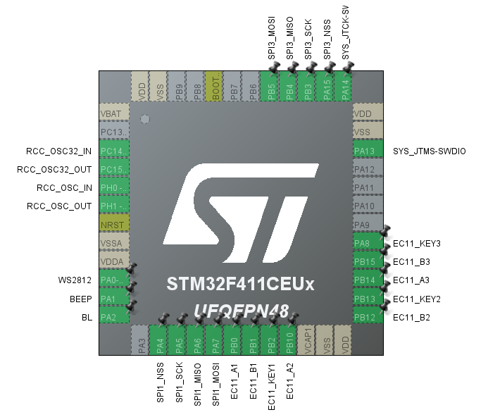
STM32F411CEUx引脚分配表

GPIO编号 | 标签名 | 功能 | 备注
PA0 | WS2812 | Timer5_PWM_CH1
PA1 | BEEP | Timer2_PWM_CH2/GPIO_OUT | 无源/有源蜂鸣器
PA2 | BL | Timer2_PWM_CH3 | 屏幕背光
PA3 | SPI_RS | LCD寄存器选择引脚
PA4 | FLASH_SPI1_CS | Flash片选引脚 | 内部上拉（外部接上拉电阻到3.3V）
PA5 | FLASH_SPI1_CLK | Flash时钟线
PA6 | FLAH_SPI1_MISO | 读Flash数据
PA7 | FLASH_SPI_MOSI | 对FLASH写数据
PB0 | EC11_A1 | 编码器1_A端口 | 一定位一脉冲（简单）/二定位一脉冲（复杂）
PB1 | EC11_B1 | 编码器1_B端口
PB2 | EC11_KEY1 | 编码器1_按键端口
PB3 | LCD_SPI3_CLK | LCD芯片时钟 | 内部上拉（外部接上拉电阻到3.3V）
PB4 | LCD_SPI3_MISO | LCD读数据引脚 | 此部分可以替换为硬件SPI
PB5 | LCD_SPI3_MOSI | LCD写数据引脚
PA15 | LCD_SPI3_NSS | LCD触摸芯片数据写入
PB10 | EC11_A2 | 编码器2_A端口
PB12 | EC11_B2 | 编码器2_B端口
PB13 | EC11_KEY2 | 编码器2_按键端口
PB14 | EC11_A3 | 编码器3_A端口
PB15 | EC11_B3 | 编码器3_B端口
PA8 | EC11_KEY3 | 编码器3_按键端口

